상품제안서
25년 코르크엣지 스프링 다이어리 25절 | 상품코드: F29408

 |  |  |  |  |  |  | 02-412-0044 | www.easy1.co.kr
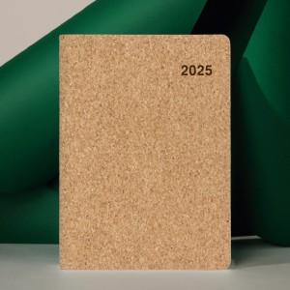 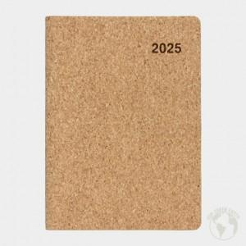

【상세/제작정보】 | 초코박인쇄 가능 별도문의 로고인쇄 및 삽지 추가시 문의 속지 구성 선택 가능 노트식-240p 기본 이틀식-256p (별도 비용추가) 주일식-240p (별도 비용추가)

【인쇄/포장옵션】 | / 포장불가능

【공급단가】 | 수량 | 50~ | 100~ | 500~ | 1,000~ | 2,000~
*VAT별도 | 단가 | 7,930원 | 7,800원 | 7,620원 | 7,320원 | 7,010원

【상품 URL】 | https://dev.easy1.co.kr:443/src/goods_detail.php?gdno=29408

